Sheet1
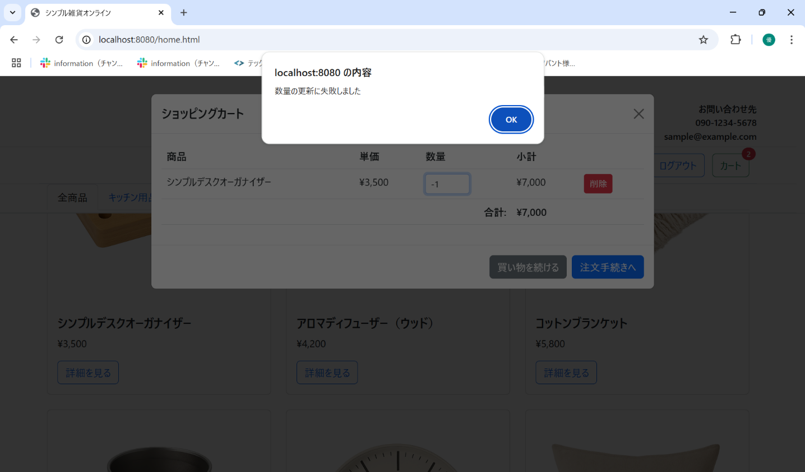
No. | テスト対象 | テスト種別 | 目的/観点 | 前提条件 | 操作手順 | 期待結果
ST-C-010 | カート数量変更 | 機能 | カートモーダルで数量を0や負数に変更しようとした場合 (JS/API) | シンプルデスクオーガナイザーがカートに1個入っている | 1. カートモーダルを表示。 2. シンプルデスクオーガナイザーの数量を「-1」に変更する。 | 1. 画面にエラーメッセージが表示され、元の値に戻ること 。

